1遗忘边崖
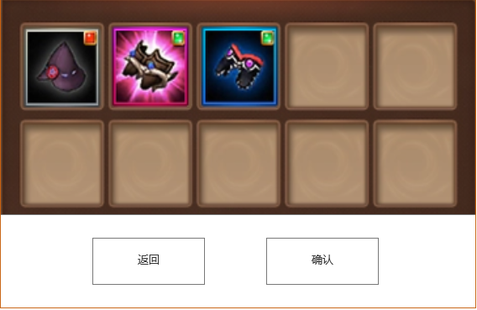






 | 选项1 | 丢弃一件装备，获得120金币
 | 选项2 | 遗忘一个技能，获得100金币
 | 选项3 | 丢弃一个遗物，获得200金币
 | 选项4 | 离开

 | 选项1 | 在屏幕中心打开背包，从所有装备中选择一件装备，点击确认按钮即可丢弃装备
 |  | 点击确定按钮后关闭背包，点击返回按钮返回选项选择界面
 |  | 没有任何装备时选项将被锁定
 |  | 丢弃装备后，显示后续选项并获得120金币，完成事件并退出至地图

 | 选项2 | 在屏幕中心打开技能栏，从所有技能中选择一个技能，点击确认按钮即可遗忘技能
 |  | 点击确定按钮后关闭技能栏，点击返回按钮返回选项选择界面
 |  | 没有任何技能（普攻不算技能）时选项将被锁定
 |  | 丢弃技能后，显示后续选项并获得100金币，完成事件并退出至地图

 | 选项3 | 在屏幕中心打开遗物栏，从所有技能中选择一件遗物，点击确认按钮即可丢弃遗物
 |  | 点击确定按钮后关闭遗物栏，点击返回按钮返回选项选择界面
 |  | 没有任何遗物时选项将被锁定
 |  | 丢弃技能后，显示后续选项并获得200金币，完成事件并退出至地图

 | 选项[离开] | 完成事件并退出至地图

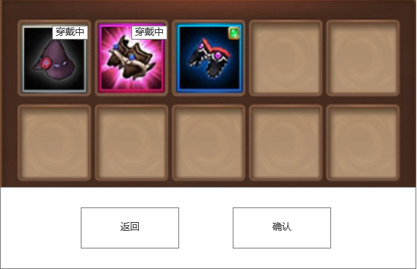
选项1后续 |  | 选项2后续 | 选项3后续

